상품제안서
프리미엄 데스크 메모패드 | 상품코드: F07127

 |  |  |  |  |  |  | 02-412-0044 | www.easy1.co.kr
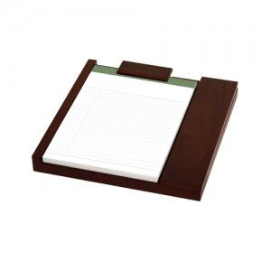 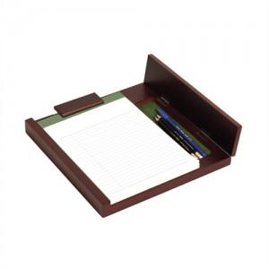 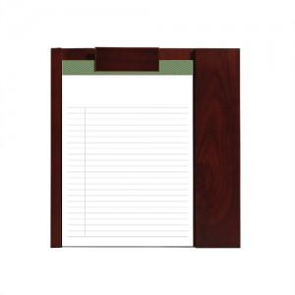

【상세/제작정보】

【인쇄/포장옵션】 | 레이저 / 포장지포장

【공급단가】 | 수량 | 30~ | 50~ | 100~ | 500~ | 1,000~
*VAT별도 | 단가 | 26,730원 | 25,740원 | 24,750원 | 23,760원 | 23,160원

【상품 URL】 | http://www.easy1.co.kr/src/goods_detail.php?gdno=7127

